システム構成
システム構成

■ | システム構成図

ローカル5G
ネットワーク

除雪機に搭載

ラズベリーパイ
・除雪機を制御
・カメラ映像の配信
・Webサーバ
PLC
・制御信号を除雪機に送る

テザリング
(wifi)
制御信号
センサー信号
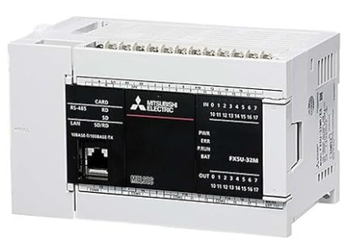
ローカル5G端末
ローカル5G端末

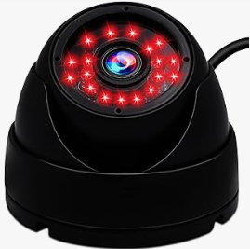
各種センサー
各種センサー
テザリング
(wifi)
制御信号

カメラ

カメラ映像
※カメラ・センサー類の設置概略図

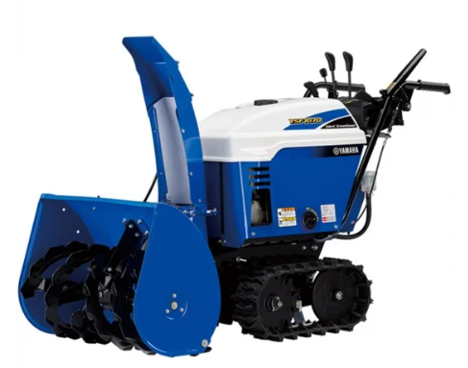
雪の射出口
回転歯
マイクロ波
センサー
(障害物検知用)
カメラ

除雪機
本体

Bluetooth
雪の射出口監視用

コントローラにて操作

設計_操作画面
画面関連の設計

■ | 操作画面

除雪機の各機構の状態を数値で表示
デバイスの一覧が表示される
 |  |  | MainServer
 |  |  |  |  |  |  |  |  |  |  |  | 接続
クラッチとアクセル操作
デバイス名が表示される
※仮想の除雪機の位置表示
左のコントロールパネルを操作すると、▲が移動します。
 |  |  |  | クラッチ UP |  |  |  | 9999 |  | アクセル UP |  |  |  | 9999 |  |  |  |  |  |  |  |  |  |  |  |  |  | カメラ一覧取得 |  |  |  |  |  |  | IPアドレス:ポート番号 |  | ▼ | 切断
 |  |  |  | クラッチ DW |  |  |  |  |  | アクセル DW
 |  |  |  |  |  |  |  |  |  |  |  |  |  |  |  |  |  |  |  |  |  |  |  |  |  |  |  | 1 | デバイス名 | 詳細 |  | 50000 |  | 起動
移動操作
 |  |  |  |  |  |  |  |  |  |  |  |  |  |  |  |  |  |  |  |  |  |  |  |  |  |  |  | 2 | /dev/video1 | 詳細 |  | 50001 |  | 終了
接続可能なカメラのリスト
 |  |  |  |  |  |  |  |  |  |  |  |  |  |  |  |  |  |  |  |  |  |  |  |  |  |  |  | 3 | /dev/video4 | 詳細 |  | 50002 |  | 終了
 |  |  |  | 移動 |  |  |  |  | 歯の回転 |  |  |  |  |  |  |  |  |  |  |  |  |  |  |  |  |  |  | 4 |  | 詳細 |  | 50003 |  | 起動 |  | カメラ映像
 |  |  |  |  |  |  |  |  |  |  |  |  |  |  |  |  |  |  |  |  |  |  |  |  |  |  |  | 5 |  | 詳細 |  | 50004 |  | 起動 |  | 雪射出口
 |  |  |  |  |  | ↑
ポート番号
 |  |  |  |  | ← |  | → |  |  |  |  |  | ○ 回転
移動の状況を
数値で表示
デバイスの詳細がalert表示される
 |  |  |  |  |  | ↓ |  |  |  |  | × 停止

・起動を押すと、momoのサービスが起動する。
・起動したら"終了"のボタンに変わる。
・終了を押すと、momoのサービスが終了する。
 |  |  |  |  |  |  |  |  |  |  | on/off |  |  |  |  |  |  |  |  |  |  |  |  |  |  |  |  |  |  |  |  |  |  |  | IPアドレス:ポート番号 |  | ▼ | 接続
歯の回転の状態
▲
◁
△
除雪機
雪射出口の角度
◁...上下の角度
△...左右の角度

雪射出口の操作
 |  |  |  |  |  |  |  | 緊急停止
 |  |  |  |  |  |  |  |  |  |  |  |  |  |  |  |  |  |  |  |  |  |  |  |  |  |  |  |  |  |  |  |  |  |  |  | カメラ映像
 |  |  |  |  |  |  |  |  |  |  |  |  |  |  |  |  |  |  |  |  |  |  |  |  |  |  |  |  |  |  |  |  |  |  |  | 前

▲
◁
△
 |  |  |  | 雪詐射出口 |  |  |  |  |  |  |  | ※未使用
 |  |  |  | ↖ | ↑ | ↗ |  |  |  |  |  |  | ↖ | ↑ | ↗
 |  |  |  | ← |  | → |  |  |  |  |  |  | ← |  | → |  |  |  |  |  |  |  |  |  |  |  |  | IPアドレス:ポート番号 |  |  | ▼ |  | 接続 |  |  |  |  |  | IPアドレス:ポート番号 |  | ▼ | 接続
 |  |  |  | ↙ | ↓ | ↘ |  |  |  |  |  |  | ↙ | ↓ | ↘

 |  |  |  | ⇔ | 9999 |  |  |  |  |  |  |  | ⇔ | 9999
 |  |  |  | ⇕ | 9999 |  |  |  |  |  |  |  | ⇕ | 9999
 |  |  |  |  |  |  |  |  |  |  |  |  |  |  |  |  |  |  |  |  |  |  |  |  |  |  |  |  |  | カメラ映像 |  |  |  |  |  |  |  |  |  | カメラ映像
雪射出口の状態
⇔...左右の状態
⇕...上下の状態
 |  |  |  |  |  |  |  |  |  |  |  |  |  |  |  |  |  |  |  |  |  |  |  |  |  |  |  |  |  | 左 |  |  |  |  |  |  |  |  |  | 右

 |  |  |  |  |  |  |  |  |  |  |  |  |  |  |  |  |  |  |  |  |  |  |  |  |  |  |  |  |  |  |  |  |  |  | IPアドレス:ポート番号 |  | ▼ | 接続

 |  |  |  |  |  |  |  |  |  |  |  |  |  |  |  |  |  |  |  |  |  |  |  |  |  |  |  |  |  |  |  |  |  |  |  | カメラ映像
 |  |  |  |  |  |  |  |  |  |  |  |  |  |  |  |  |  |  |  |  |  |  |  |  |  |  |  |  |  |  |  |  |  |  |  | 後

 | ■コントローラの操作割り当て（Direct Inputモード）

 |  | コントローラー確認サイト
 |  | Gamepad Tester - Check Controllers and Joysticks Online (hardwaretester.com)


クラッチ
B5
B7
アクセル
B4
B6
移動
AXIS9
歯の回転 on
B3
歯の回転 off
B2
雪射出口の操作
AXIS0(左右)
AXIS1(上下)
※未使用
AXIS2（上下）
AXIS5（左右）
緊急停止
B12
割り当てなし
B1
割り当てなし
B0
※実際は左右逆ですが、画面と合わせた説明にしています。

 |  | アナログスティック（AXIS）について |  |  |  |  |  |  | 十字キー（AXIS9）について
-1
1
-1
1
AXIS0
AXIS5
AXIS1
AXIS2
-1
0.14286
0.71429
-0.42857
3.2857

 | ■コントローラの操作割り当て（X Inputモード）

 |  | コントローラー確認サイト
 |  | Gamepad Tester - Check Controllers and Joysticks Online (hardwaretester.com)

クラッチ
B5
B7
アクセル
B4
B6
移動
左：B14
上：B12
右：B15
下：B13
歯の回転 on
B1
歯の回転 off
B0
雪射出口の操作
AXIS0(左右)
AXIS1(上下)
※未使用
AXIS3（上下）
AXIS2（左右）
緊急停止
B9
割り当てなし
B3
割り当てなし
B2
※実際は左右逆ですが、画面と合わせた説明にしています。
未割当
B8

0
0
-1
-1
Joystick [0]
1
1
-1
1
-0.5
0.5
-0.5
0.5
-0.5
0.5
-0.5
0.5
-1
1
Joystick [1]
0
1
-1
0
-1
1
Joystick [0]
-1
 |  | アナログスティック（AXIS）について
-1
1
-1
1
AXIS0
AXIS2
AXIS1
AXIS3
↖

1
-1
Joystick [1]
0
←
↑
↗

↙
→
0

↓
↘
 |  |  |  |  |  |  |  |  |  |  | ↑ | -0.5 |  | <= | joystick[0] | && | joystick[0] | < | 0.5 | && | -1.0 | == | joystick[1]
 |  |  |  |  |  |  |  |  |  |  | ↗ | 0.5 |  | <= | joystick[0] | && | joystick[0] | <= | 1.0 | && | -1.0 | <= | joystick[1] | && | joystick[1] | < | -0.5
 |  |  |  |  |  |  |  |  |  |  | → | 1.0 |  | == | joystick[0] |  |  |  |  | && | -0.5 | <= | joystick[1] | && | joystick[1] | < | 0.5
1
 |  |  |  |  |  |  |  |  |  |  | ↘ | 0.5 |  | <= | joystick[0] | && | joystick[0] | <= | 1.0 | && | 0.5 | <= | joystick[1] | && | joystick[1] | <= | 1.0
 |  |  |  |  |  |  |  |  |  |  | ↓ | -0.5 |  | <= | joystick[0] | && | joystick[0] | < | 0.5 | && | 1.0 | == | joystick[1]
 |  |  |  |  |  |  |  |  |  |  | ↙ | -1.0 |  | <= | joystick[0] | && | joystick[0] | < | -0.5 | && | 0.5 | <= | joystick[1] | && | joystick[1] | <= | 1.0
 |  |  |  |  |  |  |  |  |  |  | ← | -1.0 |  | == | joystick[0] |  |  |  |  | && | -0.5 | <= | joystick[1] | && | joystick[1] | < | 0.5
 |  |  |  |  |  |  |  |  |  |  | ↖ | -1.0 |  | <= | joystick[0] | && | joystick[0] | < | -0.5 | && | -1.0 | <= | joystick[1] | && | joystick[1] | <= | -0.5

 |  |  |  |  |  |  |  |  |  |  | ↑ | if(-0.5 <= joystick[0] && joystick[0] < 0.5 && -1 == joystick[1] ){
 |  |  |  |  |  |  |  |  |  |  | ↗ | if(0.5 <= joystick[0] && joystick[0] <= 1 && -1 <= joystick[1] && joystick[1] < -0.5){
 |  |  |  |  |  |  |  |  |  |  | → | if(1 == joystick[0] && -0.5 <= joystick[1] && joystick[1] < 0.5){
 |  |  |  |  |  |  |  |  |  |  | ↘ | if(0.5 <= joystick[0] && joystick[0] <= 1 && 0.5 <= joystick[1] && joystick[1] <= 1){
 |  |  |  |  |  |  |  |  |  |  | ↓ | if(-0.5 <= joystick[0] && joystick[0] < 0.5 && 1 == joystick[1] ){
 |  |  |  |  |  |  |  |  |  |  | ↙ | if(-1 <= joystick[0] && joystick[0] < -0.5 && 0.5 <= joystick[1] && joystick[1] <= 1){
 |  |  |  |  |  |  |  |  |  |  | ← | if(-1 == joystick[0] && -0.5 <= joystick[1] && joystick[1] < 0.5){
 |  |  |  |  |  |  |  |  |  |  | ↖ | if(-1 <= joystick[0] && joystick[0] < -0.5 && -1 <= joystick[1] && joystick[1] <= -0.5){

全体設計
全体設計

■ | システム構成

 | ■ | システム構成図
ローカル5G
有線
無線

※ノートPCなど
※ラズベリーパイは除雪機に搭載
クライアント画面
HTML
ラズベリーパイ
除雪機
マイクロ波センサー
前、後、右、左、雪射出口
前、後、右、左
PLC
電気信号
momoサービス
カメラの画像を配信
カメラ映像
カメラ映像
USB
カメラ映像

操作コマンド
除雪サーバ
クライアントとの通信を行い、各種処理を行う
DBtoPLCサービス
DBの操作コマンドを読み取り、PLCへ操作コマンドを送信
操作パネル
センサー情報
操作コマンド
RS-232C
除雪機の状態表示
操作コマンド
コントローラ信号受信
操作コマンド
操作情報DB
センサー情報
2.4GHzワイヤレス

操作コマンド
音声コマンド
操作信号

センサー処理サービス
センサーから読み取った情報を元に、停止などの操作を行う
電気信号

GPIO

簡易Webサーバ
コントローラー画面の配信


Blutooth
警告音・音声サービス
警告音や音声をスピーカーで発音する
警告音・音声
Blutooth

音声コマンド
操作情報DB

 | ■ | クライアント画面
 |  | ・ | カメラ映像の表示
 |  | ・ | 操作情報の送信
 |  | ・ | 機器情報の表示
 |  | ・ | コントローラからの信号を受信

 | ■ | ラズベリーパイ

 |  | ○ | momoサービス
 |  |  | ・ | カメラ映像を配信する為のサービス
 |  |  | ・ | カメラの台数分サービスを実行する

 |  | ○ | 除雪サーバ
 |  |  | ・ | クライアントとの通信を行い、各種処理を行う
 |  |  | ・ | クライアントからの操作コマンドをDBへ保存
 |  |  | ・ | センサーからの情報を受信して操作コマンドをDBへ保存
 |  |  | ・ | センサーからの情報を受信してクライアントへ除雪機の状態情報として送信

 |  | ○ | センサー処理サービス
 |  |  | ・ | センサーから読み取った情報を元に、操作コマンドをDBへ保存

 |  | ○ | DBtoPLCサービス
 |  |  | ・ | DBの操作コマンドを読み取り、RS232Cで操作コマンドをPLCへ送信

 |  | ○ | 簡易Webサーバ
 |  |  | ・ | コントローラー画面の配信

 |  | ○ | 警告音・音声サービス
 |  |  | ・ | 警告音や音声をスピーカーから発音する

 | ■ | PLC

 |  | ○ | 除雪機操作
 |  |  | ・ | ラズベリーパイからの操作コマンドを受信して除雪機の操作を行う

■ | 操作画面
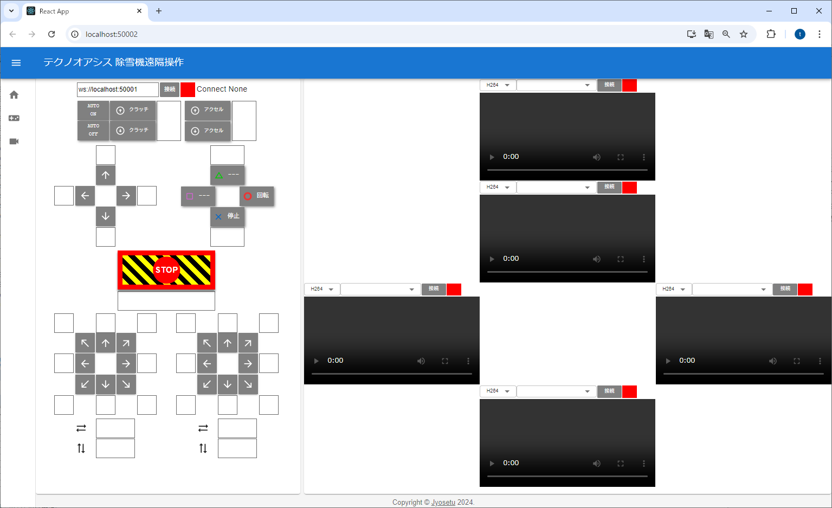

操作コントロール
カメラ画像
雪射出口
前
左
右
後

カメラ映像

コントローラーと連動

■ | 除雪サーバ

 | ○接続の処理フロー

 |  | [クライアント] |  |  |  |  |  | [サーバ]

 |  |  | ○接続ボタンをクリック

 |  |  |  |  |  |  |  | ○接続処理

 |  |  |  |  |  |  |  |  | 接続結果を返す
 |  |  |  |  |  |  |  |  | ・ | 接続結果、装置の状況

 |  |  | ○接続結果の受信処理
 |  |  |  | if 接続失敗：
 |  |  |  |  | 画面に「接続失敗」を表示
 |  |  |  | if 接続結果：成功
 |  |  |  |  | ・ | 画面に「接続成功」を表示
 |  |  |  |  | ・ | 画面に装置の状況を反映
 |  |  |  |  |  |  | 数値の表示
 |  |  |  |  |  |  | 画面に表示している装置の描画

 | ○操作信号を送信した時の処理フロー

 |  | [クライアント] |  |  |  |  |  | [サーバ]

 |  |  | ○操作の各ボタンをクリック（コントローラの操作）
 |  |  |  | ・操作に合わせたjsonの送信

 |  |  |  |  |  |  |  | ○受信jsonの処理
 |  |  |  |  |  |  |  |  |  | try {
 |  |  |  |  |  |  |  |  |  |  | for メッセージの件数文ループ
 |  |  |  |  |  |  |  |  |  |  |  | if 定義されていないメッセージ
 |  |  |  |  |  |  |  |  |  |  |  |  | ・ | 処理結果にエラーを設定
 |  |  |  |  |  |  |  |  |  |  |  | if 定義されているメッセージ
 |  |  |  |  |  |  |  |  |  |  |  |  | try {
 |  |  |  |  |  |  |  |  |  |  |  |  | ・ | メッセージごとの処理
 |  |  |  |  |  |  |  |  |  |  |  |  | ・ | 処理結果にメッセージごとの処理結果を設定
 |  |  |  |  |  |  |  |  |  |  |  |  | }(e){
 |  |  |  |  |  |  |  |  |  |  |  |  | ・ | 処理結果にエラーを設定
 |  |  |  |  |  |  |  |  |  |  |  |  | }
 |  |  |  |  |  |  |  |  |  |  |  | ・ | 処理結果を返信jsonに追記

 |  |  |  |  |  |  |  |  |  | }(err){
 |  |  |  |  |  |  |  |  |  |  | ・ | 処理結果に予期しないエラーを設定
 |  |  |  |  |  |  |  |  |  |  | ・ | 処理結果を返信jsonに追記
 |  |  |  |  |  |  |  |  |  | }

 |  |  |  |  |  |  |  | ○返信jsonを送信

 |  |  | ○返信jsonの内容を元に処理
 |  |  |  | try{
 |  |  |  |  | for 処理結果の件数分ループ
 |  |  |  |  |  | ・ | 処理結果によっての処理
 |  |  |  | }(err){
 |  |  |  |  | ・ | 予期しないエラーの表示
 |  |  |  | }

 | ○サーバ側から機器情報を送信した時の処理フロー

 |  | [クライアント] |  |  |  |  |  | [サーバ]

 |  |  |  |  |  |  |  | ○一定時間置きに機器の情報を送信する処理
 |  |  |  |  |  |  |  |  |  | try {
 |  |  |  |  |  |  |  |  |  |  | ○機器についているセンサーからの情報を取得
 |  |  |  |  |  |  |  |  |  |  |  | for センサー数分ループ
 |  |  |  |  |  |  |  |  |  |  |  |  | try {
 |  |  |  |  |  |  |  |  |  |  |  |  | ・ | センサーの情報を取得
 |  |  |  |  |  |  |  |  |  |  |  |  |  | if 緊急停止が必要な場合
 |  |  |  |  |  |  |  |  |  |  |  |  |  |  | 緊急停止を実行
 |  |  |  |  |  |  |  |  |  |  |  |  |  |  | 緊急停止した内容を処理結果に設定
 |  |  |  |  |  |  |  |  |  |  |  |  | ・ | センサーの情報を処理結果に設定
 |  |  |  |  |  |  |  |  |  |  |  |  | }(err){
 |  |  |  |  |  |  |  |  |  |  |  |  | ・ | 処理結果にエラーを設定
 |  |  |  |  |  |  |  |  |  |  |  |  | }
 |  |  |  |  |  |  |  |  |  |  |  |  | ・ | 処理結果を返信jsonに追記
 |  |  |  |  |  |  |  |  |  | }(err){
 |  |  |  |  |  |  |  |  |  |  | ・ | 処理結果に予期しないエラーを設定
 |  |  |  |  |  |  |  |  |  |  | ・ | 処理結果を返信jsonに追記
 |  |  |  |  |  |  |  |  |  | }

 |  |  |  |  |  |  |  | ○返信jsonを送信

 |  |  | ○返信jsonの内容を元に処理
 |  |  |  | try{
 |  |  |  |  | for 処理結果の件数分ループ
 |  |  |  |  |  | ・ | 処理結果によっての処理
 |  |  |  | }(err){
 |  |  |  |  | ・ | 予期しないエラーの表示
 |  |  |  | }

■ | センサー情報によって操作を行うサービス

 | ・ | センサーから読み取った情報を元に、クラッチアップやアクセルアップなどの操作コマンドを送信して、除雪機を停止などの操作を行う
 | ・ | センサーから読み取った情報を元に、クライアントへ除雪機の状態を送信する

送受信Json
送受信Json

■ | Json定義

 | ラズパイにあるJosetuサーバとクライアント（ブラウザ）で通信する際の、Json情報の書式の定義です。

 | ○Josetuサーバ

 |  | ・送信のJson

 |  |  | ブラウザ側から送信するJson
 |  |  | 操作に関係する値群

 |  |  | 書式： |  |  |  |  |  |  |  |  | 例：接続を開始する時 |  |  |  |  |  | 例：アクセルと射出口の左を押した時

 |  |  |  | { |  |  |  |  |  |  |  |  | { |  |  |  |  |  | {
 |  |  |  |  | action : |  |  |  |  |  |  |  |  | action: |  |  |  |  |  | action:
 |  |  |  |  | [ |  |  |  |  |  |  |  |  | [ |  |  |  |  |  | [
 |  |  |  |  |  | { |  |  |  |  |  |  |  |  | { |  |  |  |  |  | {
 |  |  |  |  |  |  | キーの種類 |  | : | 値 |  |  |  |  |  | conn:1 |  |  |  |  |  | accel_up:1
 |  |  |  |  |  | } |  |  |  |  |  |  |  |  | } |  |  |  |  |  | } | ,
 |  |  |  |  |  | : |  |  |  |  |  |  |  | ] |  |  |  |  |  |  | {
 |  |  |  |  |  | 繰り返し |  |  |  |  |  |  | } |  |  |  |  |  |  |  |  | chute_left:1
 |  |  |  |  | ] |  |  |  |  |  |  |  |  |  |  |  |  |  |  |  | }
 |  |  |  | } |  |  |  |  |  |  |  |  |  |  |  |  |  |  |  | ]
 |  |  |  |  |  |  |  |  |  |  |  |  |  |  |  |  |  |  | }

 |  |  | actionの値：

クラッチがONの時
クラッチUPの情報を送る
クラッチがOFFの時
クラッチDWの情報を送る
 |  |  |  | キーの種類 |  |  |  | 内容 |  |  |  |  |  |  | value |  | 桁数 |  |  | enum Button Type{ |  |  |  | PLCへの送信文字列
 |  |  |  | conn |  |  |  | 接続/接続解除 |  |  |  |  |  |  | 1 | 接続開始 | 1 |  |  | conn = 'conn', //接続/接続解除
 |  |  |  |  |  |  |  |  |  |  |  |  |  |  | 0 | 接続解除 | 1 |  |  |  |  |  |  | コマンド |  | オン | 動作させる場合
OFFの時は、ずっとクラッチダウンを送る |  |  |  | clutch_up |  |  |  | クラッチ アップ |  |  |  |  |  |  | 1 |  | 1 |  |  | clutch_up = 'clutch_up', //クラッチ アップ |  |  |  | CU |  | 1 | 送り続ける
 |  |  |  | clutch_dw |  |  |  | クラッチ ダウン |  |  |  |  |  |  | 1 |  | 1 |  |  | clutch_dw = 'clutch_dw', //クラッチ ダウン |  |  |  | CD
機構的になし |  |  |  | accel_up |  |  |  | アクセル アップ |  |  |  |  |  |  | 1 |  | 1 |  |  | accel_up = 'accel_up', //アクセル アップ |  |  |  | AU
機構的になし |  |  |  | accel_dw |  |  |  | アクセル ダウン |  |  |  |  |  |  | 1 |  | 1 |  |  | accel_dw = 'accel_dw', //アクセル ダウン |  |  |  | AD
 |  |  |  | move_up |  |  |  | 移動 前進 |  |  |  |  |  |  | 1 |  | 1 |  |  | move_up = 'move_up', //移動 前進 |  |  |  | MU
 |  |  |  | move_dw |  |  |  | 移動 後進 |  |  |  |  |  |  | 1 |  | 1 |  |  | move_dw = 'move_dw', //移動 後進 |  |  |  | MD
 |  |  |  | move_right |  |  |  | 移動 右 |  |  |  |  |  |  | 1 |  | 1 |  |  | move_right = 'move_right', //移動 右 |  |  |  | MR
 |  |  |  | move_left |  |  |  | 移動 左 |  |  |  |  |  |  | 1 |  | 1 |  |  | move_left = 'move_left', //移動 左 |  |  |  | ML
 |  |  |  | chute_up |  |  |  | 雪射出口 上向き |  |  |  |  |  |  | 1 |  | 1 |  |  | chute_up = 'chute_up', //雪射出口 上向き |  |  |  | CU
 |  |  |  | chute_dw |  |  |  | 雪射出口 下向き |  |  |  |  |  |  | 1 |  | 1 |  |  | chute_dw = 'chute_dw', //雪射出口 下向き |  |  |  | CD
 |  |  |  | chute_left |  |  |  | 雪射出口 左向き |  |  |  |  |  |  | 1 |  | 1 |  |  | chute_left = 'chute_left', //雪射出口 左向き |  |  |  | CL
 |  |  |  | chute_right |  |  |  | 雪射出口 右向き |  |  |  |  |  |  | 1 |  | 1 |  |  | chute_right = 'chute_right', //雪射出口 右向き |  |  |  | CR
 |  |  |  | btn_on |  |  |  | 歯の回転のON |  |  |  |  |  |  | 1 |  | 1 |  |  | btn_on = 'btn_on', //歯の回転のON |  |  |  | HO | open
 |  |  |  | btn_off |  |  |  | 歯の回転のOFF |  |  |  |  |  |  | 1 |  | 1 |  |  | btn_off = 'btn_off', //歯の回転のOFF |  |  |  | HC | close
 |  |  |  | btn_em |  |  |  | 緊急停止 |  |  |  |  |  |  | 1 |  | 1 |  |  | btn_em = 'btn_em', //緊急停止 |  |  |  | EE
 |  |  |  |  |  |  |  |  |  |  |  |  |  |  |  |  |  |  |  | }
 |  | ・受信のJson

 |  |  | ブラウザ側に返す情報として、現在の装置の状況を返す。

 |  |  | 書式：

 |  |  |  | {
 |  |  |  |  | action :
 |  |  |  |  | [
 |  |  |  |  |  | {
 |  |  |  |  |  |  | キーの種類 |  | : | 値
 |  |  |  |  |  | }
 |  |  |  |  |  | //obst_???の場合
 |  |  |  |  | , | {
 |  |  |  |  |  |  | キーの種類 |  | : | {
 |  |  |  |  |  |  |  |  |  |  | exists | : | 値
 |  |  |  |  |  |  |  |  |  | , | dist | : | 値
 |  |  |  |  |  |  |  |  |  | }
 |  |  |  |  |  | }
 |  |  |  |  |  | :
 |  |  |  |  |  | 繰り返し
 |  |  |  |  | ]
 |  |  |  | }

 |  |  | actionの値：

 |  |  |  | ※送信側と同じ内容に加えて以下を返す
 |  |  |  | ※送信側と同じnameのvalueについては、装置の現在の数値が設定される。
 |  |  |  | キーの種類 |  |  |  | 内容 |  |  |  |  |  |  | exists |  | 桁数 |  | dist |  |  |  | 桁数
 |  |  |  | obst_front |  |  |  | 前方の障害物の有無 |  |  |  |  |  |  | 1 | あり | 1 |  | 99.00000 |  |  | 距離(m) | 2+小数点5桁
 |  |  |  |  |  |  |  |  |  |  |  |  |  |  | 0 | なし | 1
 |  |  |  | obst_back |  |  |  | 後方の障害物の有無 |  |  |  |  |  |  | 1 | あり | 1 |  | 99.00000 |  |  | 距離(m) | 2+小数点5桁
 |  |  |  |  |  |  |  |  |  |  |  |  |  |  | 0 | なし | 1
 |  |  |  | obst_right |  |  |  | 右方の障害物の有無 |  |  |  |  |  |  | 1 | あり | 1 |  | 99.00000 |  |  | 距離(m) | 2+小数点5桁
 |  |  |  |  |  |  |  |  |  |  |  |  |  |  | 0 | なし | 1
 |  |  |  | obst_left |  |  |  | 左方の障害物の有無 |  |  |  |  |  |  | 1 | あり | 1 |  | 99.00000 |  |  | 距離(m) | 2+小数点5桁
 |  |  |  |  |  |  |  |  |  |  |  |  |  |  | 0 | なし | 1

コントローラーのセットアップ
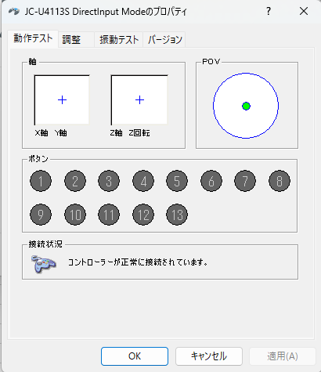
1 | レシーバーをUSBに挿す

2 | コントローラーの設定

 | モードをD（Direct Input モード）へ設定

 | Direct Input
 | 古い入力方式で、主にPlayStationや任天堂スイッチのゲームパッドに採用されています

 | X Input
 | 新しい入力方式で、主にXbox 360やXbox Oneのゲームパッドに採用されています

3 | ドライバーのインストール

 | ドライバ

4 | 接続確認

 | コントロールパネル
 | └ | ハードウェアとサウンド
 |  | └ | デバイスとプリンター

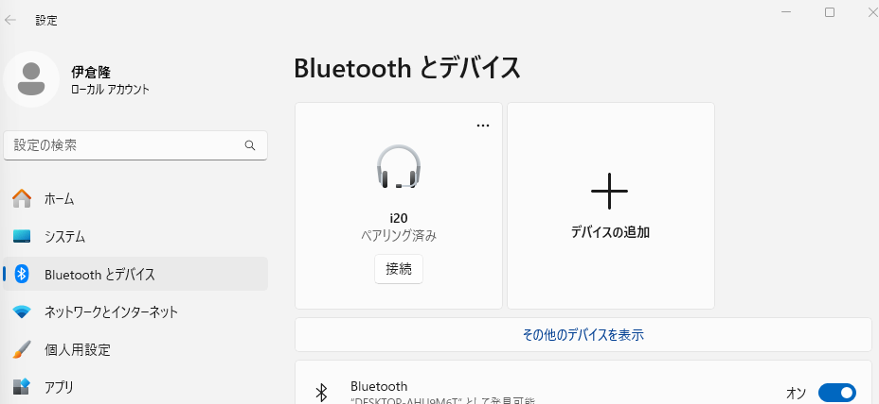

スクロール

クリック

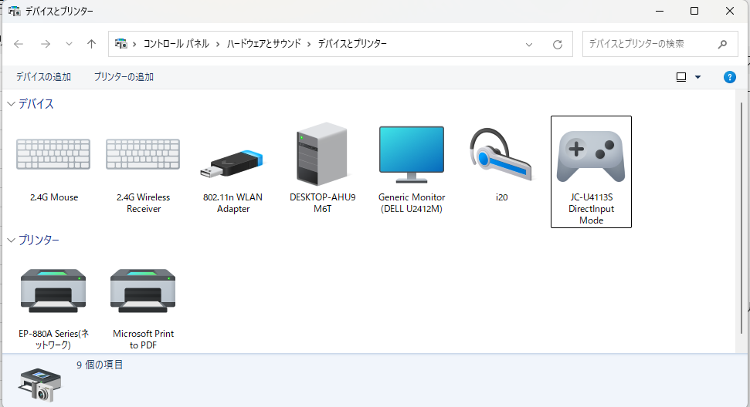

右クリック

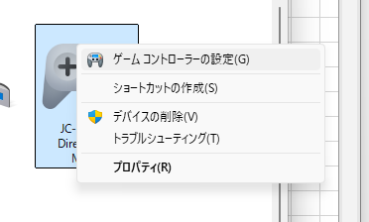
クリック

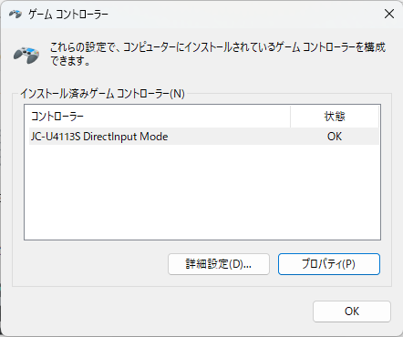

クリック

ラズベリーパイ4_GOIP
ラズパイで
pinout
というコマンドを実行すると、以下のように表示される
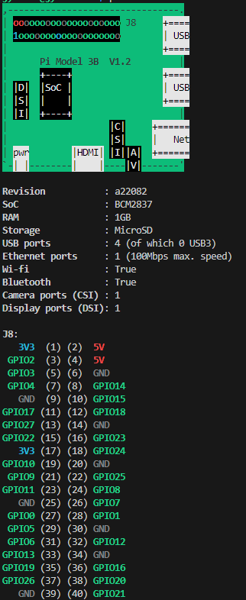
 | 3V3 |  | 1
 | GPIO | 02 | 3
 | GPIO | 03 | 5
 | GPIO | 04 | 7
 | GND |  | 9
 | GPIO | 17 | 11
 | GPIO | 27 | 13
 | GPIO | 22 | 15
 | 3V3 | 23 | 17
 | GPIO | 10 | 19
 | GPIO | 09 | 21
 | GPIO | 11 | 23
 | GND |  | 25
 | GPIO | 00 | 27
 | GPIO | 05 | 29
 | GPIO | 06 | 31
 | GPIO | 13 | 33
 | GPIO | 19 | 35
 | GPIO | 26 | 37
 | GND |  | 39

 | 5V |  | 2
 | 5V | 02 | 4
 | GND |  | 6
 | GPIO | 14 | 8
 | GND | 15 | 10
 | GPIO | 18 | 12
 | GND |  | 14
 | GPIO | 23 | 16
 | GPIO | 24 | 18
 | GND |  | 20
 | GPIO | 25 | 22
 | GPIO | 08 | 24
 | GPIO | 07 | 26
 | GPIO | 01 | 28
 | GND |  | 30
 | GPIO | 12 | 32
 | GND |  | 34
 | GPIO | 16 | 36
 | GPIO | 20 | 38
 | GPIO | 21 | 40

